納付書
画面 | システム名 | 施設使用料・償還金等料金計算及び納付書作成システム 口座振替データ作成機能構築業務 | 作成者 | 藤城 |  | 修正者 | 藤城
 | サブシステム名 | 納付書 | 作成日 | 2025-04-01 |  | 修正日 | 2025-08-13
画面イメージ |  |  |  | 機能説明
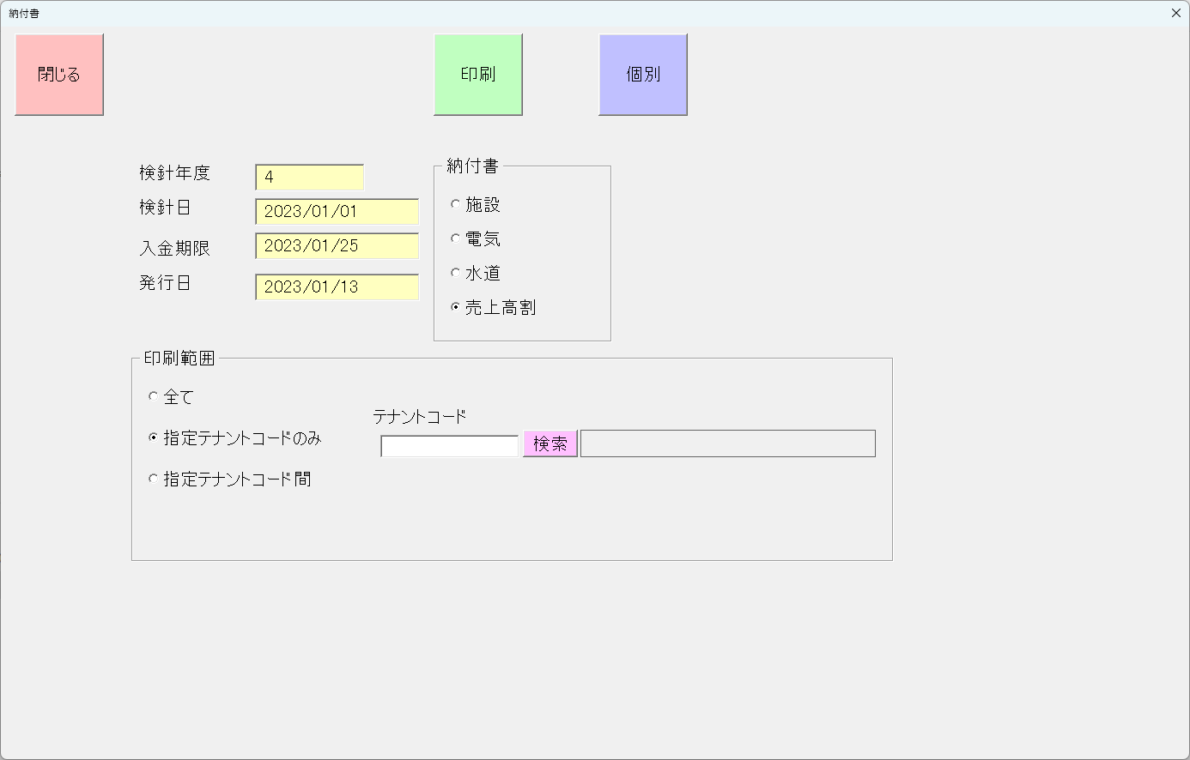
 |  |  |  | 閉じる | 画面を閉じてメニューへ戻る

 |  |  |  | 印刷 | 印刷を実行

 |  |  |  | 印刷範囲 | 印刷範囲を設定

 |  |  |  | _全て | 印刷範囲を設定 すべて

 |  |  |  | _指定テナントのみ | 印刷範囲を設定 指定テナントのみ

 |  |  |  | _指定テナント間 | 印刷範囲を設定 指定テナントから指定テナント間を印刷

 |  |  |  | _検索 | テナント選択サブ画面の表示

 |  |  |  | 個別 | 個別印刷画面に遷移

 |  |  |  | 検針年度 | 検針年度を表示

 |  |  |  | 検針日 | 検針日を表示

 |  |  |  | 入金期限 | 入金期限を表示

 |  |  |  | 発行日 | 発行日を表示

 |  |  |  | 納付書種類選択 | 印刷種類を設定

 |  |  |  | _施設 | 施設を設定
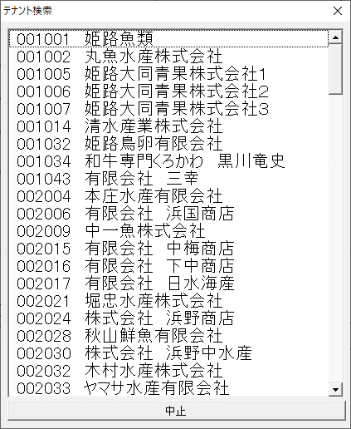
 |  |  |  | _電気 | 電気を設定

 |  |  |  | _水道 | 水道を設定

 |  |  |  | _売上高割 | 売上高割を指定

 |  |  |  | サブ画面
 |  |  |  | 一覧 | テナントを表示、選択

 |  |  |  | 中止 | 選択を中止し、画面を閉じる

納付書(個別)
画面 | システム名 | 施設使用料・償還金等料金計算及び納付書作成システム 口座振替データ作成機能構築業務 | 作成者 | 藤城 |  | 修正者 | 竹内
 | サブシステム名 | 納付書（個別） | 作成日 | 2022-07-10 |  | 修正日 | 2025-06-27
画面イメージ |  |  |  | 機能説明

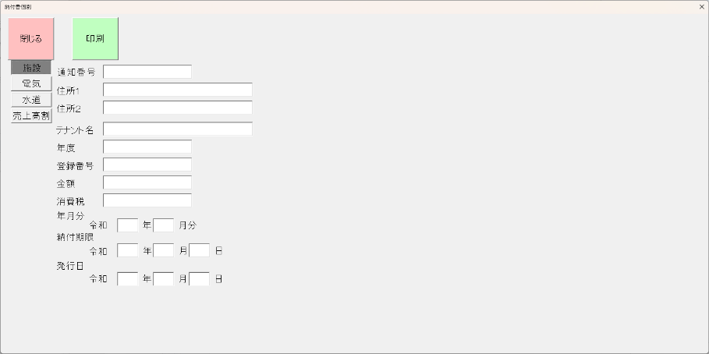
【施設】 |  |  |  | 閉じる | 画面を閉じてメニューへ戻る

 |  |  |  | 印刷 | 印刷を実行

 |  |  |  | 施設 | 施設の帳票を表示

 |  |  |  | 電気 | 電気の帳票を表示

 |  |  |  | 水道 | 水道の帳票を表示

 |  |  |  | 売上高割 | 売上高割の帳票を表示

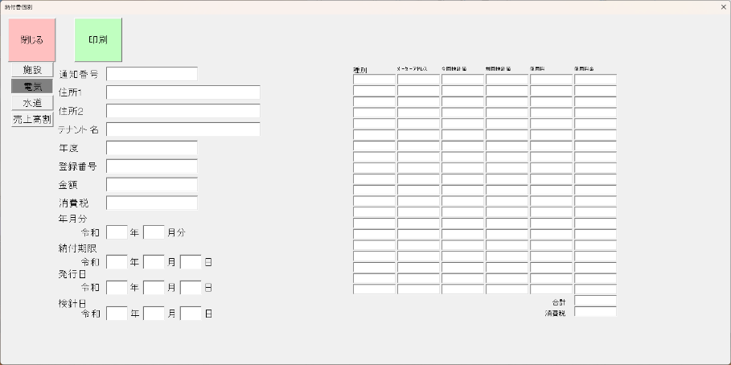
【電気】

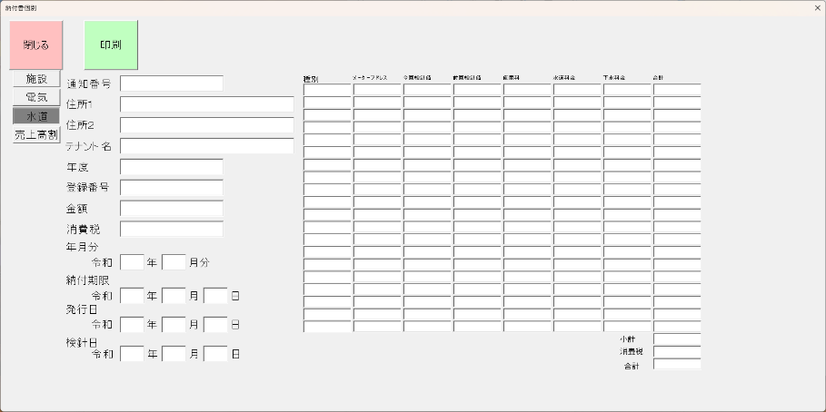
【水道】

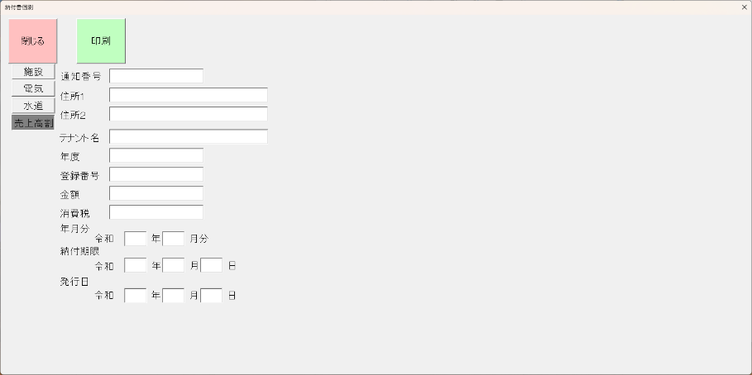
【売上高割】

